壯中葷食
日期 | 星期 | 主食 | 副食 |  |  | 湯 | 水果/乳品 | 熱量 (大卡) | 全穀 雜糧類 (份) | 豆魚 蛋肉類 (份) | 蔬菜類 (份) | 油脂類 (份) | 水果類 (份) | 乳品類 (份) | 鈣 含量 (mg)
2020-06-01 | 一 | 白飯 | 京都排骨 | 彩繪黃金魚蛋 | 青菜 | 美味鮮菇湯 | 水果 | 817 | 5.9 | 2.5 | 2.0 | 2.5 | 1 |  | 94
2020-06-02 | 二 | 紫米飯 | 黑胡椒肉片 | 銀芽肉絲 | 青菜 | 蕃茄馬鈴薯湯 |  | 774 | 5.9 | 2.6 | 2.1 | 2.6 |  |  | 174.96
2020-06-03 | 三 | 特餐 | 日式醬油拉麵 | 照燒雞丁 | 青菜 | 甜心卷 | 水果 | 784 | 5.5 | 2.5 | 1.6 | 2.4 | 1 |  | 106
2020-06-04 | 四 | 糙米飯 | 蒜香豆瓣魚丁 | 關東煮 | 青菜 | 玉米濃湯 |  | 821 | 6.1 | 3.3 | 2.0 | 2.2 |  |  | 198
2020-06-05 | 五 | 白飯 | 紅燒豆包 | 茶葉蛋 | 雲耳高麗菜 | 地瓜粉圓湯 | 優酪乳 | 897 | 6.7 | 2.9 | 1.5 | 2.1 |  | 0.5 | 321
2020-06-08 | 一 | 白飯 | 三寶肉燥 | 黃瓜鮮燴 | 青菜 | 海芽蛋花湯 | 水果 | 817 | 5.5 | 2.7 | 2.0 | 2.6 | 1 |  | 184
2020-06-09 | 二 | 五穀飯 | 宮保雞丁 | 洋蔥甜不辣 | 青菜 | 肉骨茶湯 |  | 786 | 6.1 | 2.5 | 2.0 | 2.7 |  |  | 111
2020-06-10 | 三 | 特餐 | 韓風炒烏龍 | 香滷豬排 | 青菜 | 玉米大骨湯 | 水果 | 763 | 5.1 | 2.5 | 1.5 | 2.6 | 1 |  | 84
2020-06-11 | 四 | 糙米飯 | 柳葉魚 | 蔬菜咖哩 | 青菜 | 香菇雞湯 |  | 828 | 6.5 | 2.6 | 2.0 | 2.8 |  |  | 305
2020-06-12 | 五 | 白飯 | 麻婆豆腐 | 玉米蒸蛋 | 絲瓜麵線 | 檸檬山粉圓 | 鮮奶 | 795 | 5.7 | 2.5 | 1.5 | 2.2 |  | 0.5 | 404
2020-06-15 | 一 | 白飯 | 義式燉肉 | 芹香海根 | 青菜 | 金茸蛋花湯 | 水果 | 800 | 5.5 | 2.5 | 2.1 | 2.6 | 1 |  | 124
2020-06-16 | 二 | 紫米飯 | 成都雞丁 | 炸雙味 | 青菜 | 冬瓜排骨湯 |  | 827 | 6.6 | 2.5 | 2.0 | 2.9 |  |  | 99
2020-06-17 | 三 | 特餐 | 米粉羹 | 海結燒肉 | 青菜 | 肉包 | 水果 | 774 | 5.3 | 2.6 | 2.0 | 2.2 | 1 |  | 118
2020-06-18 | 四 | 糙米飯 | 蒲燒鯛 | 翡翠三色蔬 | 青菜 | 酸辣湯 |  | 756 | 6.0 | 2.5 | 2.0 | 2.3 |  |  | 131
2020-06-19 | 五 | 白飯 | 蜜汁小豆干 | 紅蘿蔔炒蛋 | 玉筍鮮蔬 | 綠豆湯 |  | 823 | 6.5 | 3.0 | 1.5 | 2.4 |  |  | 375
2020-06-20 | 六 | 白飯 | 咖哩雞 | 蒲瓜三絲 | 青菜 | 白玉油腐湯 |  | 751 | 5.7 | 2.5 | 2.1 | 2.5 |  |  | 134
2020-06-22 | 一 | 白飯 | 打拋豬 | 玉菜肉絲 | 青菜 | 海結排骨湯 | 水果 | 810 | 5.5 | 2.5 | 2.4 | 2.6 | 1 |  | 144
2020-06-23 | 二 | 五穀飯 | 鹽酥雞 | 蝦仁炒蛋 | 青菜 | 南瓜濃湯 |  | 867 | 6.5 | 3.1 | 1.8 | 3.0 |  |  | 147
2020-06-24 | 三 | 特餐 | 土豆油飯 | 香滷雞翅 | 青菜 | 黃瓜魚丸湯 | 水果 | 795 | 5.5 | 2.5 | 1.8 | 2.7 | 1 |  | 108
 |  |  | 端午節連假
2020-06-29 | 一 | 白飯 | 洋蔥豬柳 | 鮪魚馬鈴薯 | 青菜 | 什錦寬粉湯 | 水果 | 852 | 6.5 | 2.5 | 1.8 | 2.4 | 1 |  | 90
2020-06-30 | 二 | 紫米飯 | 海鮮排 | 壽喜燒 | 青菜 | 味噌湯 |  | 828 | 6.7 | 2.5 | 2.0 | 2.8 |  |  | 181
～營養小知識～快樂健康度端午，多蔬果多運動切勿太放粽！
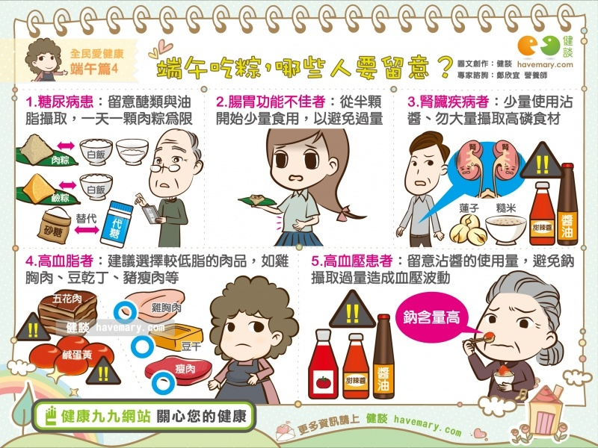
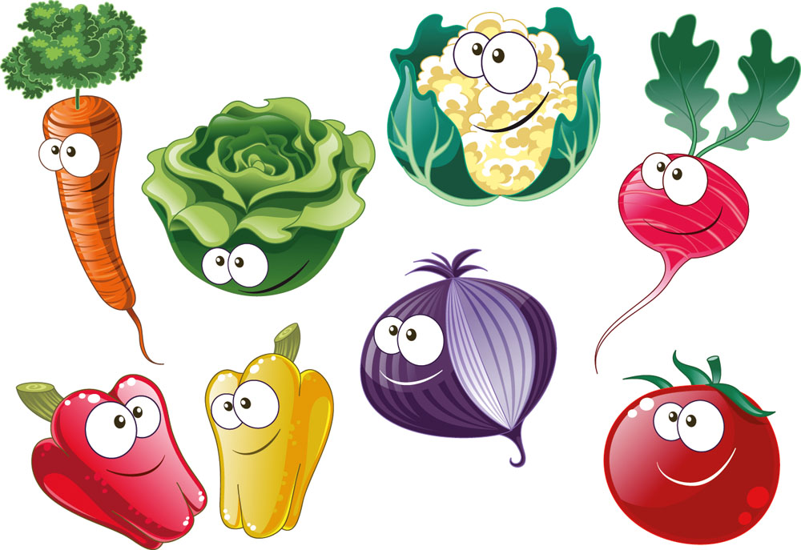
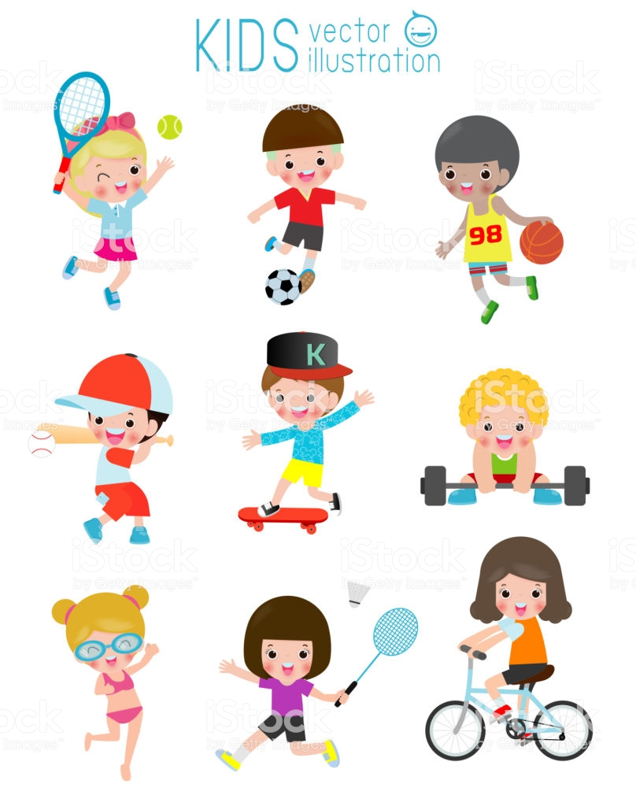

，

資料來源：健談,淘圖網,phanuchat

